Накладная-№3
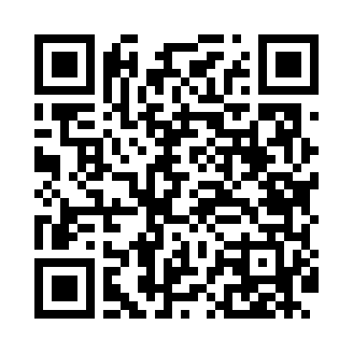
Номер товарно-транспортной накладной: |  |  | Торговый представитель: Саидкулов Абдулазиз Абдумажид угли
Поставщик: Toshkent falcon fly 2 |  |  | Телефон торгового представителя: +998915884575
Дата отгрузки: 23.11.2025 |  |  | Контрагент: #Sherzod aka#
Дата консигнации: |  |  | Адрес:
Доставщик: |  |  | Телефон:
Телефон доставщика:
Время заказа: 23.11.2025 09:23:19
№ | Штрих-код | Название товаров (работ,услуг) | Количество | Количество в кейсе | Цена | Сумма
 |  |  | 24 |  |  | 60.2
1 | 6970859755113 | Форма для выпечки стеклянный CXKP-2.2L XP-2-3 | 3 | 3 шт. | 2.40 | 7.20
2 | 6941797503487 | Точилка для ножей TK-81303 DB-16-28 | 3 | 3 шт. | 0.90 | 2.70
3 | 2012720421032 | Точилка для ножей и ножниц, ножеточка с 3 вид ами 3 DB-105-28 | 5 | 5 шт. | 1 | 5
4 | 6936680101444 | Металлический Чайник 1.0L XP-30-74 | 2 | 2 шт. | 6.90 | 13.80
5 | 5710844050134 | Металлический Чайник BK-311 XP-7-116 | 2 | 2 шт. | 5.30 | 10.60
6 | 4690317092056 | Металлический Чайник 3 Litr BH-9205 DB-311-12 | 1 | 1 шт. | 10 | 10
7 | 6966202406207 | Шакар ҳамда мураббо учун шиша идиш DB-94-290 | 5 | 5 шт. | 1.40 | 7
8 | 6900650640332 | Складной стакан, для воды DB-17-39 | 3 | 3 шт. | 1.30 | 3.90
Итого: 60.2$|->UZS: 752,500.00

